雅培概况v1
雅培项目工序化平台数据处理流程
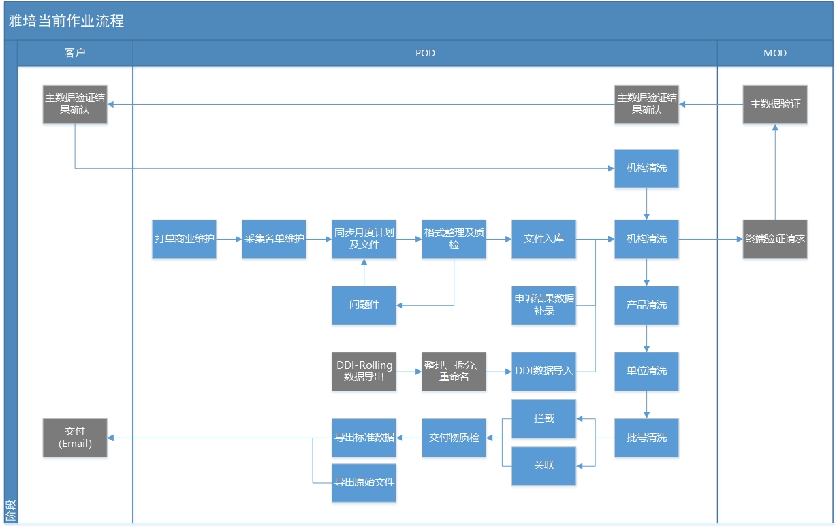

雅培交付物清单

 | 交付物 | 交付方式(请选择) |  |  |  |  |  | 文件名 | 频次 | 截止时间 | 逻辑说明
 |  | 线下 | SFTP | 接口 | 自动 | 全量 | 变量
 | 原始流向文件 | √ |  |  |  |  |  | 月原始流向文件.zip | Monthly |  | 以交付数据对应的原始流向为准。若多版流向增量追加，则多版流向都需交付； 若多版流向是替换的关系，则以最终版为准。
 | 月标准销售流向 | √ |  |  |  |  |  | 雅培营养品_月标准销售流向.zip 月标准销售流向.xlsx | Monthly
 | 月标准采购流向 | √ |  |  |  |  |  | 雅培营养品_月标准采购流向.zip 月标准采购流向.xlsx | Monthly
 | 月标准库存流向 | √ |  |  |  |  |  | 雅培营养品_月标准库存流向.zip 月标准库存流向.xlsx | Monthly

